Sheet1
Format Excel CBT

NO | Soal/Pertanyaan | Gambar Soal | Pilihan A | Pilihan B | Pilihan C | Pilihan D | Pilihan E | Gambar Pilihan A | Gambar Pilihan B | Gambar Pilihan C | Gambar Pilihan D | Gambar Pilihan E | Kunci Jawaban | Goup Soal
1 | Kegiatan yang dilakukan bank untuk memberikan (menyalurkan dana) kepada masyarakat disebut… |  | Kredit Pasif | Kredit Aktif | Kredit Aksep | Kredit Dokumenter | Kredit Bank |  |  |  |  |  | B | 1
2 |  | 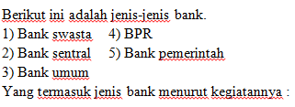 | 1,2 dan 3 | 1,3 dan 4 | 1,3 dan 5 | 2,3 dan 4 | 3,4 dan 5 |  |  |  |  |  | D | 2
3 | Produk perbankan yang paling mungkin dilakukan siswa adalah…. |  | Deposito berjangka | Giro | Rekening Koran | Inkasso | Tabungan |  |  |  |  |  | E | 3
4 |  | 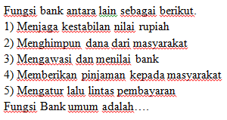 | 1 dan 2 | 1 dan 3 | 1 dan 5 | 2 dan 4 | 2 dan 5 |  |  |  |  |  | D | 4
5 |  | 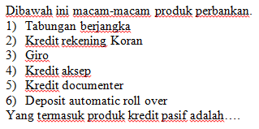 | 1,2 dan 3 | 1,2 dan 4 | 1,3 dan 6 | 3, 4 dan 5 | 3,5 dan 6 |  |  |  |  |  | C | 5
6 |  | 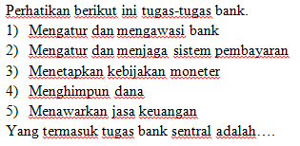 | 1,2 dan 3 | 1,3 dan 4 | 2,3 dan 4 | 2,4 dan 5 | 3,4 dan 5 |  |  |  |  |  | A | 6
7 | Bank Indonesia disebut sebagai bank sirkulasi, maksudnya adalah…. |  | Bank yang berhak menjaga kestabilan nilai uang | Bank yang berhak mencetak dan mengedarkan uang | Bank yang berhak menghancurkan uang | Bank yang menghimpun dana dari masyarakat | Bank yang memberikan bantuan dana kepada bank yang bermasalah |  |  |  |  |  | B | 7
8 | Suatu sistem keuangan yang berkenaan dengan kegiatan pemindahan sejumlah uang tunai dari satu pihak ke pihak lainnya disebut... |  | Sistem perdagangan | Sistem keuangan | Sistem pembayaran | Alat pembayaran | Sistem akuntansi |  |  |  |  |  | C | 8
9 | Sebagai alat tukar uang berfungsi adalah untuk…. |  | Mempermudah masyarakat untuk melakukan pembayaran yang tertunda | Memudahkan masyarakat untuk menimbun kekayaan | Mempermudah masyarakat dalam melakukan transaksi | Memudahkan masyarakat mengalihkan kekayaan | Memudahkan masyarakat untuk menyimpannya |  |  |  |  |  | C | 9
10 | Dalam masyarakat primitif ( perekonomian tertutup) transaksi dilakukan dengan pertukaran …. |  | Uang komoditas | Uang fiat | Uang logam | Barter | Uang kartal |  |  |  |  |  | D | 10
11 | Transaksi pembayaran non tunai dengan nilai yang besar diselenggarakan Bank Indonesia melalui… |  | Sistem BI RTGS dan sistem Kliring | Giro | Cek | Kartu debit | Kartu kredit |  |  |  |  |  | A | 11
12 |  | 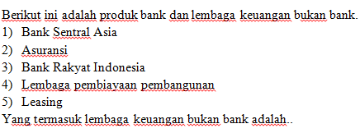 | 1,2 dan 3 | 1,3 dan 4 | 2,3 dan 4 | 2,4 dan 5 | 3,4 dan 5 |  |  |  |  |  | D | 12
13 | Jika jumlah uang yang beredar di masyarakat meningkat, maka harga-harga akan menjadi naik. Kejadian ini dinamakan.... |  | Defaluasi | Resesi | Inflasi | Reflasi | Reflasi |  |  |  |  |  | C | 13
14 | Berikut ini merupakan fungsi asli uang, yaitu … |  | Sebagai satuan hitung atau alat tukar | Sebagai alat pembayaran yang sah | Sebagai standar atau ukuran pembayaran yang ditunda | Sebagai alat pengalih kekayaan atau nilai | Sebagai penimbun kekayaan |  |  |  |  |  | A | 14
15 | Berikut ini yang tidak termasuk barang-barang yang dapat disimpan di dalam safe deposit box pada suatu bank adalah…. |  | Sertifikat tanah dan rumah | Kendaraan bermotor | Perhiasan dan emas | Mata uang | Surat-surat berharga |  |  |  |  |  | B | 15
16 | Uang kartal yang kita terima sebagai alat tukar-menukar dalam transaksi nilainya dirumuskan … |  | Nilai intrinsik n = 1 | Nilai nominal n = 1 | Nilai nominal n = 0 | Nilai bahannya | Daya beli uang |  |  |  |  |  | B | 16
17 | Jenis uang berdasarkan pihak yang mengeluarkannya terdiri atas …. |  | Uang kartal dan uang emas | Uang kartal dan uang giral | Uang logam dan uang kertas | Uang kertas dan uang emas | Uang bernilai penuh dan uang tidak bernilai penuh |  |  |  |  |  | B | 17
18 | Tuan Andreas mendapat tugas belajar ke Amerika, maka sebelum berangkat harus menukarkan uang rupiah menjadi dollar. Maka kurs yang berlaku adalah... |  | Kurs beli | Kurs tetap | Kurs tengah | Kurs mengambang | Kurs jual |  |  |  |  |  | E | 18
19 |  | 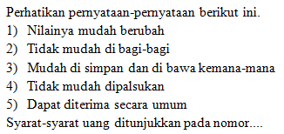 | 1, 2 dan 3 | 1, 3 dan 4 | 2, 3 dan 4 | 2, 4 dan 5 | 3, 4 dan 5 |  |  |  |  |  | E | 19
20 | Lembaga independen dalam melaksanakan tugas dan wewenangnya yang berfungsi menyelenggarakan sistem pengaturan dan pengawasan terhadap kegiatan di sektor jasa keuangan adalah… |  | Bank Indonesia | Bank sentral | Bank dunia | Otoritas jasa keuangan | Perusahaan asuransi |  |  |  |  |  | D | 20
21 |  |  | 1, 2 dan 3 | 1, 3 dan 4 | 1, 4 dan 5 | 2, 4 dan 5 | 2, 3 dan 5 |  |  |  |  |  | B | 21
22 | Perbedaan mendasar dalam sistem pembayaran tunai dan nontunai terletak pada instrumen yang digunakan.Pada pembayaran tunai instrumen yang digunakan adalah... |  | Uang kartal | Uang giral | Uang kuasi | Uang elektronik | Uang kertas |  |  |  |  |  | A | 22
23 | Bu Nuri yang tinggal di Balikpapan menjual tanahnya untuk membeli tanah di daerah asalnya (Surakarta) senilai Rp250.000.000,00. Tindakan yang dilakukan Bu Nuri menggambarkan fungsi keuangan sebagai... |  | Satuan hitung | Alat tukar-menukar | Penimbun kekayaan | Pembayaran yang sah | pemindah kekayaan |  |  |  |  |  | E | 23
24 |  |  | 1, 2 dan 6 | 2, 3 dan 4 | 3, 4 dan 5 | 4, 5 dan 6 | 2, 4 dan 6 |  |  |  |  |  | C | 24
25 | Persetujuan rencana pengeluaran uang Rupiah baru dilakukan melalui... |  | Rapat menteri keuangan | Rapat dewan gubernur Bank Sentral | Rapat presiden | Rapat menteri perekonomian | Rapat wakil presiden |  |  |  |  |  | B | 25
26 | Pak Adam menyisihkan uangnya untuk membeli tanah di beberapa daerah. Dari pernyataan tersebut merupakan fungsi uang sebagai... |  | Alat tukar-menukar | Satuan hitung | Pemindah kekayaan | Penimbun kekayaan | Pembayaran yang sah |  |  |  |  |  | D | 26
27 | Suatu perusahaan produksi berusaha mengembangkan dan memajukan kegiatan usahanya. Setiap kemajuan yang dialami perusahaan menuntut adanya pembagian tugas yang lebih terintegrasi sehingga memerlukan fungsi manajemen... |  | Pengendalian | Penggerakan | Pengawasan | Pengorganisasian | Perencanaan |  |  |  |  |  | D | 27
28 | SMAN 41 Jakarta memiliki rencana tahunan berupa pentas seni. Oleh karena itu, beberapa bulan sebelum acara dilaksanakan, panitia menyusun dan mengajukan proposal yang berisi acara serta anggarannya. Kegiatan tersebut merupakan salah satu fungsi manajemen yaitu... |  | Forecasting | Planning | Organizing | Actuating | Controlling |  |  |  |  |  | B | 28
29 | Kemampuan mengkoordinasikan serta mengintegrasikan semua kepentingan dan aktivitas organisasi adalah keterampilan mendasar yang harus dimiliki oleh... |  | Direktur managers | Middle managers | Managers | Staff managers | Top managers |  |  |  |  |  | E | 29
30 | Manfaat manajemen dalam organisasi adalah... |  | Mencapai keuntungan | Mencapai kesepakatan kerja | Memudahkan dalam menjalankan organisasi | Menjaga keseimbangan antara tujuan dan proses | Mencapai efisiensi organisasi |  |  |  |  |  | C | 30
31 | Keputusan investasi yang berkaitan dengan masalah penggunaan dana perusahaan dilakukan oleh manajemen... |  | Produksi | Pemasaran | Keuangan | Sumber daya manusia | Administrasi perkantoran |  |  |  |  |  | C | 31
32 | Fungsi manajemen yang bertujuan memotivasi dan membimbing karyawan dalam rangka mencapai tujuan adalah... |  | Perencanaan | Pengorganisasian | Pengkoordinasian | Pengawasan | Pengarahan |  |  |  |  |  | E | 32
33 |  |  | 1, 2 dan 3 | 1, 2 dan 4 | 1, 4 dan 5 | 2, 3 dan 4 | 3, 4 dan 5 |  |  |  |  |  | A | 33
34 | Pak Febrianto adalah seorang manajer perusahaan yang mempunyai tugas mengelola tenaga kerja agar efektif, efisien, dan sesuai dengan keahliannya. Selain itu juga memikirkan pengembangan tenaga kerja yang ada agar dapat meningkatkan kinerjanya. Kegiatan yang dilakukan oleh Pak Febrianto termasuk memanfaatkan unsur manajemen... |  | Manusia | Uang | Bahan | Mesin | Metode |  |  |  |  |  | A | 34
35 | Kekuasaan tertinggi dalam koperasi terletak pada... |  | Pengurus | Rapat anggota | Pengawas | Pemerintah | DEKOPIN |  |  |  |  |  | B | 35
36 | Sejumlah uang yang wajib dibayar oleh anggota kepada koperasi pada saat masuk menjadi anggota disebut... |  | Simpanan wajib | Simpanan anggota | Simpanan sukarela | Simpanan awal | Simpanan pokok |  |  |  |  |  | E | 36
37 | Pendapatan koperasi yang diperoleh dalam satu tahun dikurangi dengan biaya penyusutan pajak dan kewajiban-kewajiban lainnya disebut... |  | Profit | SHU | Cash flaco | Neraca | Perubahan |  |  |  |  |  | B | 37
38 | Koperasi dapat hidup dan berkembang dalam masyarakat kita karena sesuai dengan... |  | Pembukaan UUD 1945 | Kebudayaan gotong royong | Asas Bhinneka Tunggal Ika | Asas kekeluargaan | Falsafah Pancasila |  |  |  |  |  | D | 38
39 |  | 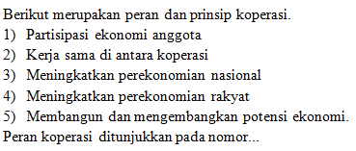 | 1, 2 dan 3 | 1, 3 dan 4 | 2, 3 dan 4 | 2, 4 dan 5 | 3, 4 dan 5 |  |  |  |  |  | E | 39
40 |  | 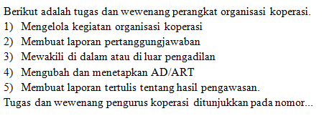 | 1, 2 dan 3 | 1, 2 dan 4 | 2, 3 dan 4 | 2, 3 dan 5 | 3, 4 dan 5 |  |  |  |  |  | A | 40

